상품제안서
울트라 탁상 벽걸이 겸용 LED 무선선풍기 4000mAh | 상품코드: S41496

 |  |  |  |  |  |  | 02-713-8555 | www.synergygift.co.kr
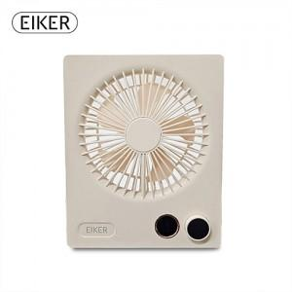 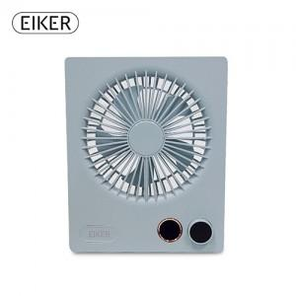 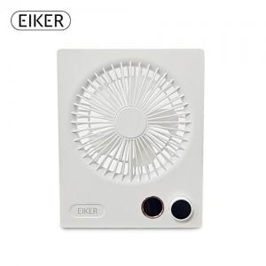

【상세/제작정보】 | <p><span style="font-size: 14pt;">※ 기본수량 미만 발주 진행시 별도 문의 바랍니다.</span></p><p><span style="font-size: 14pt;">※ 운임비 별도 발생 됩니다.</span></p>

【인쇄/포장옵션】 | 실크, 레이저, 스티커 / 포장지포장

【공급단가】 | 수량 | 30~ | 100~ | 300~ | 500~ | 1,000~
*VAT별도 | 베이지 | 22,820원 | 22,470원 | 21,940원 | 21,060원 | 20,180원
 | 화이트 | 22,820원 | 22,470원 | 21,940원 | 21,060원 | 20,180원
 | 스카이블루 | 22,820원 | 22,470원 | 21,940원 | 21,060원 | 20,180원

【상품 URL】 | https://www.synergygift.co.kr:443/src/goods_detail.php?gdno=41496

